Feuille de route -KPN-Proximus
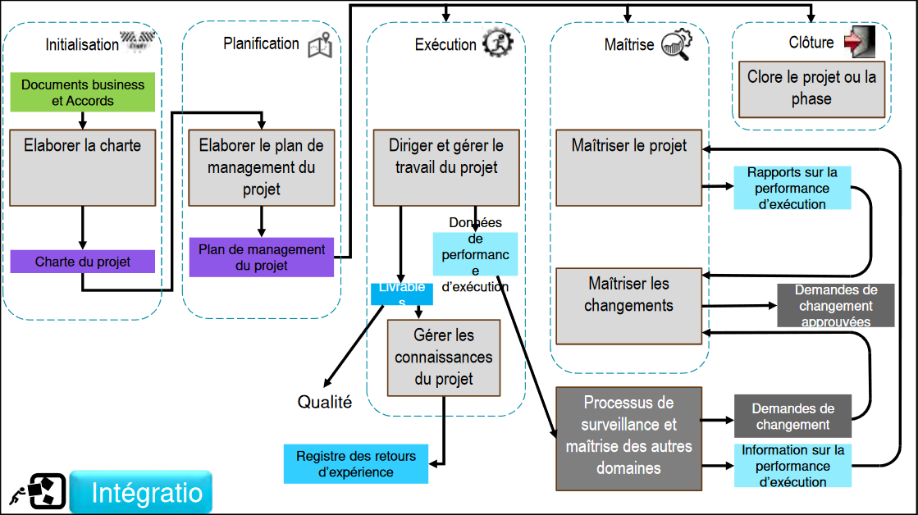
 | Phase | Activité | Responsable | Livrables attendus | Statut
1 | Initiation | Définir le projet et les objectifs | Chef de projet test | Charte projet :Flow-charte | OK
2 | Initiation | Identifier les parties prenantes | Chef de projet test | Liste des parties prenantes : quoi et comment tester | OK
3 | Planification | Définir le périmètre et établir le plan de projet | Chef de projet test + équipes projet | Plan projet (périmètre, objectifs) | OK
4 | Planification | Planifier les ressources, délais et budget | Chef de projet test + PMO | Planning détaillé, budget estimé | OK | A valider avec Bilel
5 | Exécution | Lancer le projet et coordonner les équipes | Chef de projet test | Kick-off meeting, plan de test | À faire
6 | Exécution | Exécuter les tâches de validation/test | Équipes test | Rapports de tests, avancement | À faire
7 | Surveillance et contrôle | Suivre l’avancement, KPIs et gestion des risques | Chef de projet test | Tableaux de bord, suivi des écarts | À faire
8 | Surveillance et contrôle | Assurer le contrôle qualité et reporting | Chef de projet test + qualité | Rapports qualité, mise à jour planning | À faire
9 | Clôture | Clôturer le projet et faire le retour d’expérience | Chef de projet test | Rapport final | À faire

Synoptique de test

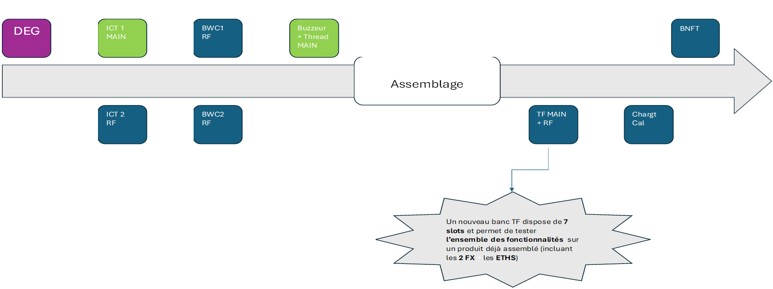

Analyse AMDEC process FAIT

Kick-off
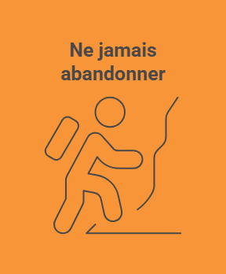

Plan de test
